Ch 2(a)
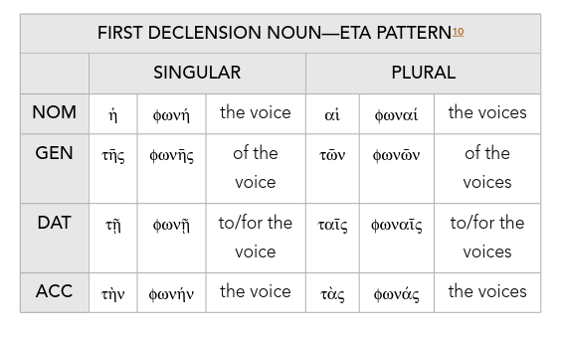
 |  | SINGULAR | PLURAL |  | SINGULAR | PLURAL
 | NOM |  |  | NOM
 | GEN |  |  | GEN
 | DAT |  |  | DAT
 | ACC |  |  | ACC

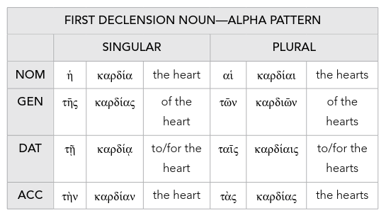

Ch

